Накладная-№3
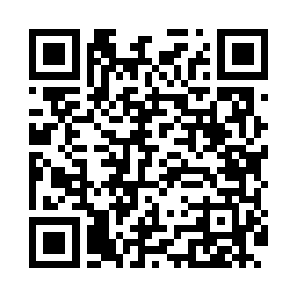
Номер товарно-транспортной накладной: |  |  | Торговый представитель: Kamol aka
Поставщик: Toshkent falcon fly 2 |  |  | Телефон торгового представителя: +998979626299
Дата отгрузки: 16.12.2025 |  |  | Контрагент: """" Klient
Дата консигнации: |  |  | Адрес:
Доставщик: |  |  | Телефон:
Телефон доставщика:
Время заказа: 16.12.2025 14:37:34
№ | Штрих-код | Название товаров (работ,услуг) | Количество | Количество в кейсе | Цена | Сумма
 |  |  | 21 |  |  | 75.2
1 | 6920240023284 | Коврики напольные для ванной комнаты 80*120CM В большой каропке 30 шт XP-23-28 | 3 | 3 шт. | 9.20 | 27.60
2 | 2102373098146 | Коврики напольные для ванной комнаты DB-98-14 | 3 | 3 шт. | 5.70 | 17.10
3 | 6935201010821 | Шторы (занавески) для ванных комнат из пластм ассы 180 x 180 sm XP-3-7 | 5 | 5 шт. | 1.90 | 9.50
4 | 6996202407096 | Шторы (занавески) для ванных комнат из пластм ассы 180*180 sm XP-3-1 | 5 | 5 шт. | 3.20 | 16
5 | 6971713070106 | Ванна Парда 180*180CM DB-63-6 | 5 | 5 шт. | 1 | 5
Итого: 75.2$|->UZS: 940,000.00

